Sheet1
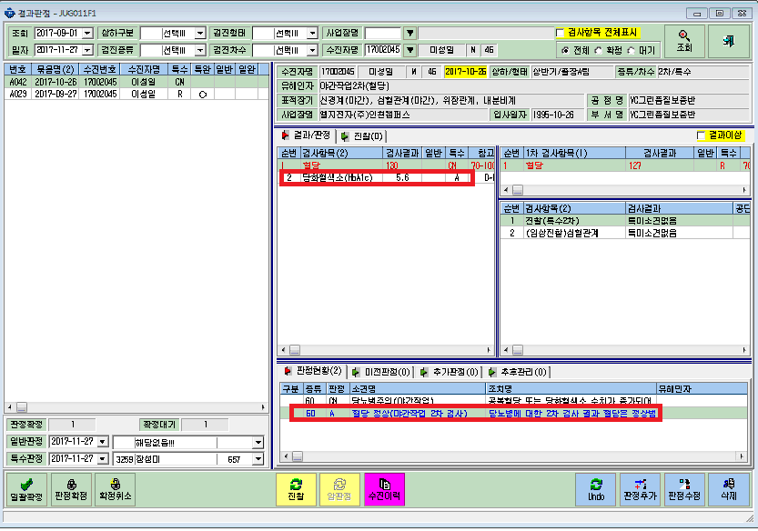

판정 수치 판정소견
A 혈당 99이하이며 당화혈색소 6.4이하 NJDMA
CN 혈당 100-125이하이며 당화혈색소 6.4이하 NJDMC
DN 혈당 126이상 또는 당화혈색소 6.5이상 J1074
위판정소견으로 판정시에
이성일님의 2차재검 판정은 CN입니다만, A판정이 나옵니다.

혈당2차에대한 자동판정이 돌아가는것같습니다.
확인해 주세요.

